图纸信息表
页码 | 表格名称 | 字段名称 | 字段值 | 标准字段名 | 标准字段值
1 | 阀门参数表 | ID | 2SEC3111VE,2SEC2301VE,2SEC2111VE,2SEC1301VE,2SEC1111VE,1SEC3111VE,1SEC2301VE,1SEC2111VE,1SEC1301VE,1SEC1111VE,2SEC3301VE,2SEC2302VE,2SEC2112VE,2SEC1302VE,2SEC1112VE,1SEC3301VE,1SEC2302VE,1SEC2112VE,1SEC1302VE,1SEC1112VE | 功能位置编码 | 2SEC3111VE,2SEC2301VE,2SEC2111VE,2SEC1301VE,2SEC1111VE,1SEC3111VE,1SEC2301VE,1SEC2111VE,1SEC1301VE,1SEC1111VE,2SEC3301VE,2SEC2302VE,2SEC2112VE,2SEC1302VE,2SEC1112VE,1SEC3301VE,1SEC2302VE,1SEC2112VE,1SEC1302VE,1SEC1112VE | 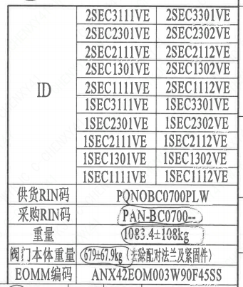
1 | 阀门参数表 | 供货RIN码 | PQNOBC0700PLW | 供货RIN码 | PQNOBC0700PLW
1 | 阀门参数表 | 采购RIN码 | PAN-BC0700-- | 采购RIN码 | PAN-BC0700--
1 | 阀门参数表 | 重量 | 1083.4±108kg
1 | 阀门参数表 | 阀门本体重量 | 679+67.9kg（去除配对法兰及紧固件）
1 | 阀门参数表 | EOMM编码 | ANX42EOM003W90F45SS
1 | 主要性能参数 | 公称通径 | DN700 | 阀门入口口径 | DN700
 |  |  |  | 阀门出口口径 | DN700
1 | 主要性能参数 | 压力等级 | 150Lb
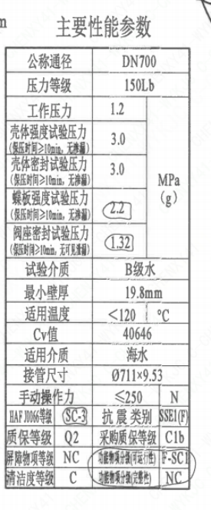
1 | 主要性能参数 | 工作压力 | 1.2
1 | 主要性能参数 | 壳体强度试验压力（保压时间≥10min，无渗漏） | 3.0
1 | 主要性能参数 | 壳体密封试验压力（保压时间≥10min，无渗漏） | 3.0
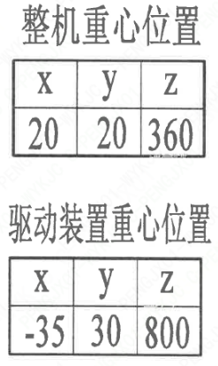
1 | 主要性能参数 | 蝶板强度试验压力（保压时间≥10min，无渗漏） | 2.2
1 | 主要性能参数 | 阀座密封试验压力（保压时间≥10min，无可见泄露） | 1.32
1 | 主要性能参数 | 试验介质 | B级水
1 | 主要性能参数 | 最小壁厚 | 19.8mm
1 | 主要性能参数 | 适用温度 | <120
1 | 主要性能参数 | Cv值 | 40646 | 设计要求流量系数 | 40646
1 | 主要性能参数 | 适用介质 | 海水 | 流体介质 | E
1 | 主要性能参数 | 接管尺寸 | ∅711×9.53 | 入口接管外径 | 711
 |  |  |  | 入口接管壁厚 | 9.53
 |  |  |  | 出口接管外径 | 711
 |  |  |  | 出口接管壁厚 | 9.53
1 | 主要性能参数 | 手动操作力 | ≤250
1 | 主要性能参数 | HAF J0066等级 | SC-3 | 核安全等级（阀门本体） | SC-3
1 | 主要性能参数 | 抗震类别 | SSE1（F) | 抗震要求 | SSE1
 |  |  |  | 抗震分类 | F
1 | 主要性能参数 | 质保等级 | Q2 | 物项质保等级 | Q2
1 | 主要性能参数 | 采购质保等级 | C1b
1 | 主要性能参数 | 屏障物项等级 | NC | 屏障物项分级 | NC
1 | 主要性能参数 | 功能物项分级（可运行性） | F-SC1 | 功能物项分级（可运行性） | F-SC1
1 | 主要性能参数 | 清洁度等级 | C | 清洁度等级 | C
1 | 主要性能参数 | 功能物项分级（完整性） | NC | 功能物项分级（完整性） | NC
1 | 阀门重心信息表 | 整机重心位置 | （20,20,360）
1 | 阀门重心信息表 | 驱动装置重心位置 | （-35,30,800）

材料清单
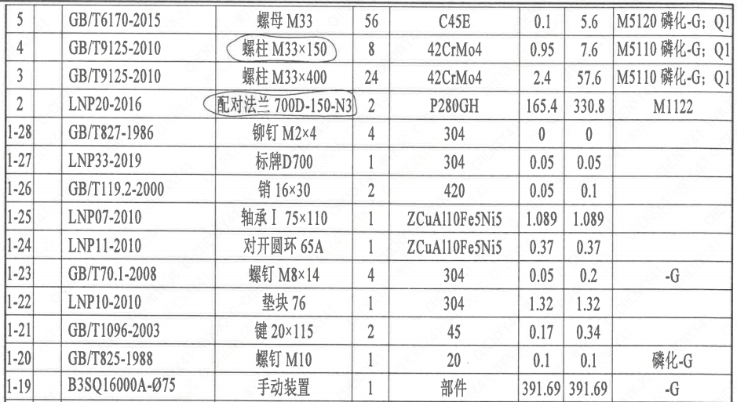
页码 | 序号 | 幅面 | 代号 | 名称 | 数量 | 材料 | 单件 | 总计 | 备注
1 | 1 |  | HCB01-DN700-ZZT | 海水蝶阀 | 1 | H-G-700H3Ds371X-150C
1 | 1-1 |  | LNB31-2007 | 减摩调整垫60 | 1 | ZCuAl10Fe5Ni5 | 0.24 | 0.24
1 | 1-2 |  | GB/T5781-2016 | 螺柱M12×35 | 6 | 42CrMo4 | 0.05 | 0.3 | M5110;磷化;G-Q1
1 | 1-3 |  | GB/T855-1988 | 垫圈12 | 6 | 304 | 0.01 | 0.06
1 | 1-4 |  | LNP12-2010 | 端盖160 | 1 | P280GH | 3.85 | 3.85 | M1122;G
1 | 1-5 |  | LNP06-2010 | O形圈101×3.5 | 1 | EPDM | 0.01 | 0.01
1 | 1-6 |  | LNP11-2010 | 对开圆环65 | 1 | ZCuAl10Fe5Ni5 | 0.37 | 0.37
1 | 1-7 |  | LNP09-2010 | 轴承Ⅲ75×90 | 1 | ZCuAl10Fe5Ni5 | 0.89 | 0.89
1 | 1-8 |  | LNP05-2010 | 下阀轴700-N3 | 1 | SAF2507 | 9.84 | 9.84 | ST/JSTJ03;G
1 | 1-9 |  | LNP02-2010 | 蝶板700-150-N3 | 1 | ZSAF2507 | 93.69 | 93.69 | ST/JSTJ04
1 | 1-10 |  | BLNP04-2010 | 阀轴700-N3 | 1 | SAF2507 | 15.72 | 15.72 | ST/JSTJ03;G
1 | 1-11 |  | LNP03-2010 | 阀座700 | 1 | EPDM | 13 | 13
1 | 1-12 |  | LNP01-2010 | 阀体700-150-N3 | 1 | 20Mn5M | 138.96 | 138.96 | M1112
1 | 1-13 |  | LNP08-2010 | 轴承Ⅱ75×52.5 | 1 | ZCuAl10Fe5Ni5 | 1 | 1
1 | 1-14 |  | LNP06-2010 | O形圈93×3.5 | 2 | EPDM | 0.01 | 0.02
1 | 1-15 |  | LNP06-2010 | O形圈81×3.5 | 2 | EPDM | 0.01 | 0.02
1 | 1-16 |  | GB/T9125-2010 | 螺柱 M24×100 | 12 | 35CrMoA | 0.35 | 4.19 | 磷化;G
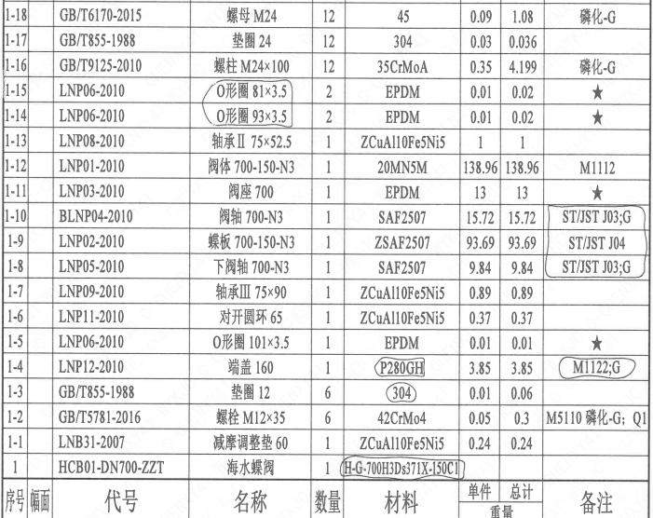
1 | 1-17 |  | GB/T855-1988 | 垫圈24 | 12 | 304 | 0.03 | 0.36
1 | 1-18 |  | GB/T6170-2015 | 螺母 M24 | 12 | 45 | 0.09 | 1.08 | 磷化;G
1 | 1-19 |  | B3SQ16000A-075 | 手动装置 | 1 | 部件 | 391.69 | 391.69 | -G
1 | 1-20 |  | GB/T825-1988 | 螺钉M10 | 1 | 20 | 0.1 | 0.1 | 磷化;G
1 | 1-21 |  | GB/T1096-2003 | 键20×115 | 2 | 45 | 0.17 | 0.34
1 | 1-22 |  | LNP10-2010 | 垫块76 | 1 | 304 | 1.32 | 1.32
1 | 1-23 |  | GB/T70.1-2008 | 螺钉M8×14 | 4 | 304 | 0.05 | 0.2 | -G
1 | 1-24 |  | LNP11-2010 | 对开圆环65A | 1 | ZCuAl10Fe5Ni5 | 0.37 | 0.37
1 | 1-25 |  | LNP07-2010 | 轴承Ⅰ75×110 | 1 | ZCuAl10Fe5Ni5 | 1.089 | 1.089
1 | 1-26 |  | GB/T119.2-2000 | 销16×30 | 2 | 420 | 0.05 | 0.1
1 | 1-27 |  | LNP33-2019 | 标牌D700 | 1 | 304 | 0.05 | 0.05
1 | 1-28 |  | GB/T827-1986 | 铆钉M2×4 | 4 | 304 | 0 | 0
1 | 2 |  | LNP20-2016 | 配对法兰 700D-150-N3 | 2 | P280GH | 165.4 | 330.8 | M1122
1 | 3 |  | GB/T9125-2010 | 螺柱 M33×400 | 24 | 42CrMo4 | 2.4 | 57.6 | M5110;磷化;G-Q1
1 | 4 |  | GB/T9125-2010 | 螺柱 M33×150 | 8 | 42CrMo4 | 0.95 | 7.6 | M5110;磷化;G-Q1
1 | 5 |  | GB/T6170-2015 | 螺母 M33 | 56 | C45E | 0.1 | 5.6 | M5120;磷化;G-Q1
1 | 6 |  | GB/T855-1988 | 垫圈3 | 56 | 306.00 | 0.05 | 2.8

技术要求
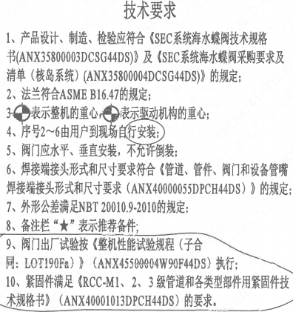
页码 | 字段名称 | 内容
1 | 技术要求-1 | 1、产品设计、制造、检验应符合《SEC系统海水蝶阀技术规格书（ANX35800003DCSG44DS）》及《SEC系统海水蝶阀采购要求及清单（核岛系统）（ANX35800004DCSG44DS）》的规定；
1 | 技术要求-2 | 2、法兰符合ASME B16.47的规定；
1 | 技术要求-3 | 3表示整机的重心表示驱动机构的重心；
1 | 技术要求-4 | 4、序号2~6由用户到现场自行安装；
1 | 技术要求-5 | 5、阀门应水平、垂直安装，不充许倒装：
1 | 技术要求-6 | 6、焊接端接头形式和尺寸要求符合《管道、管件、阀门和设备管嘴焊接端接头形式和尺寸要求（ANX40000055DPCH44DS）》的规定；
1 | 技术要求-7 | 7、外形公差满足NBT 20010.9-2010的规定；
1 | 技术要求-8 | 8、备注栏“★”表示推荐备件；
1 | 技术要求-9 | 9、阀门出厂试验按《整机性能试验规程（子合同：LOT190F&）》（ANX45500004W90F44DS）执行：
1 | 技术要求-10 | 10、紧固件满足《RCC-M1、2、3级管道和各类型部件用紧固件技术规格书》（ANX40001013DPCH44DS）的要求。
1 | 采购要求及清单文件编码 | ANX35800004DCSG44DS

图签栏
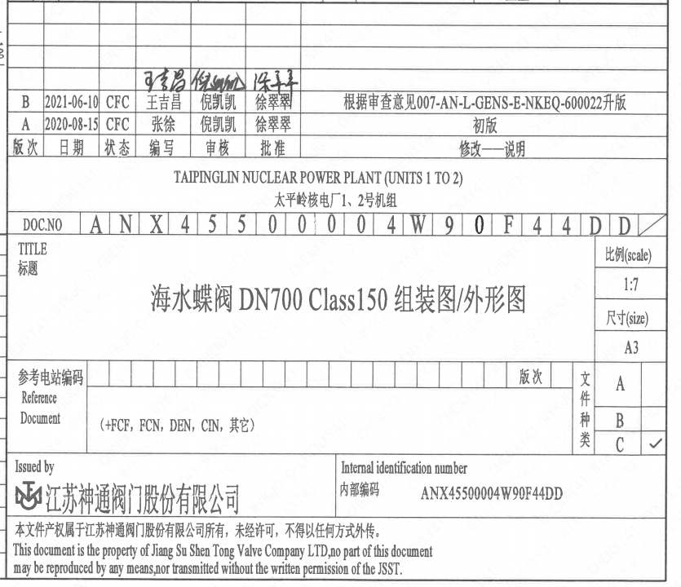
页码 | 文件编码 | 卷标 | 标题 | 参考文件编码 | 参考电站编码版次
1 | ANX45500004W90F44DD |  | 海水蝶阀DN700 CLASS150组装图/外形图

